상품제안서
쿨토시 무봉제 스트라이프 | 상품코드: F27137

 |  |  |  |  |  |  | 02-412-0044 | www.easy1.co.kr
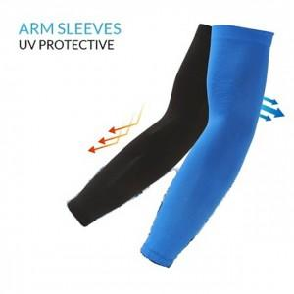

【상세/제작정보】 | 기본수량 미만 인쇄 불가 케이스 별도문의.

【인쇄/포장옵션】 | 실크 / 별도문의

【공급단가】 | 수량 | 400~ | 1,200~ | 3,000~ | 5,000~ | 10,000~
*VAT별도 | 단가 | 1,800원 | 1,770원 | 1,720원 | 1,690원 | 1,650원

【상품 URL】 | https://dev.easy1.co.kr:443/src/goods_detail.php?gdno=27137

